Sheet1
店铺名称 |  |  |  | 单量 | 下单数量（必填） | 优惠券 | 商品链接（必要） | 关键词搜索一个大词（必要，请确保能搜到） | 产品图片（手机端主图）非必要 | 下单sku截图 | SKU（必要） | 价格 | 备注 | 订单评价 | 订单晒图1 | 订单晒图2 | 订单晒图3 | 订单晒图4 | 订单晒图5 | 订单视频
szpzl.th | 2404087FXHEQJ9 | 243 | TH-SP-818 | 1 | 1 | SZPZ53746 |  | เครื่องมือกำจัดกาว LCD | 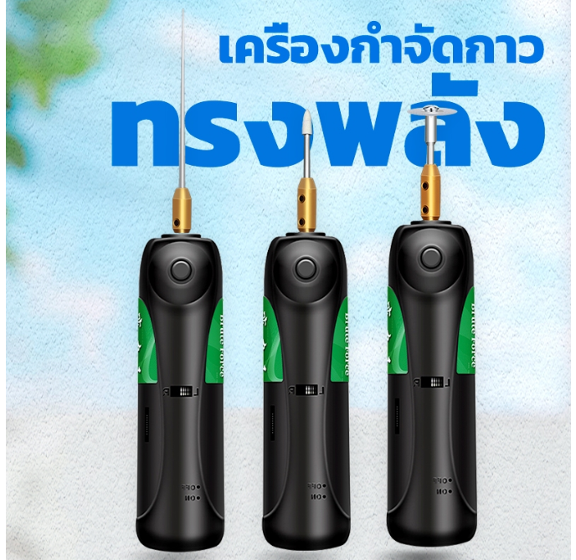 | 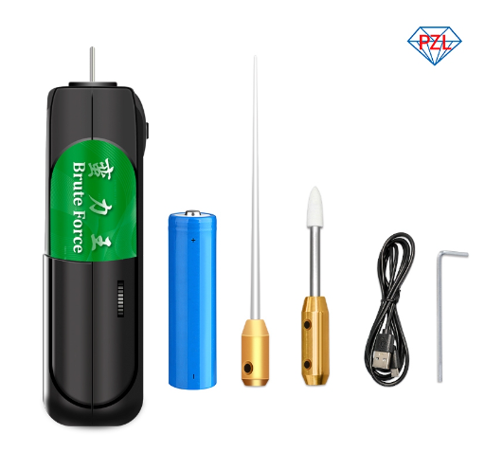 |  | 440 | 关注+加购+下单 | ทัศนคติการบริการที่ดีการจัดส่งที่รวดเร็วและคุ้มค่า
szpzl.th | 2404087G46MDET | 83 | TH-SP-819 | 1 | 1 |  |  | ลวดซับตะกั่ว | 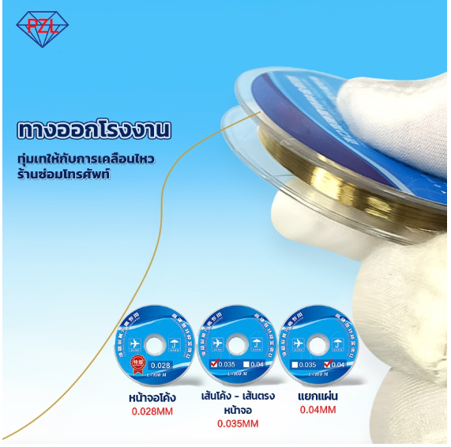 |  |  | 60 | 关注+加购+下单 | 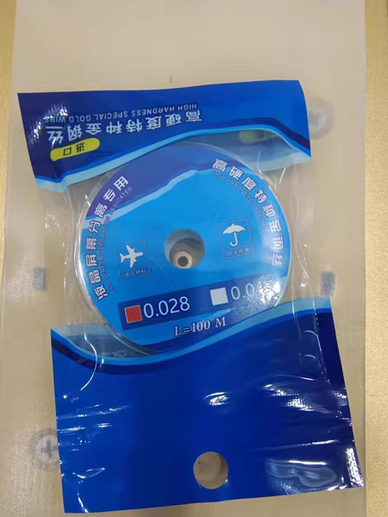 คุณภาพดีมากใช้แรงดึง dula อย่างต่อเนื่อง | 